Hoja1
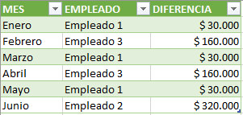
Excel Avanzado II - Power Pivot, Power Query y Power View
Lección 7: VENTAJAS DE AGRUPAR LA INFORMACIÓN EN POWER QUERY VS LAS TABLAS DINÁMICAS Y LA MANERA COMO SE COMPLEMENTAN
Módulo Excel Avanzado II - Power Pivot, Power Query y Power View
Ventajas de agrupar la información en Power Query vs las Tablas Dinámicas y la manera como se complementan.

Actividad práctica
1- Teniendo en cuenta que en la columna DIFERENCIA de la tabla tbl_ABONOS, se resta el valor abonado con el valor realmente recaudado a cada empleado en cada mes, use Power Pivot para crear la tabla de la imagen, en la que se muestra mes a mes, el empleado con el valor más alto en la columna DIFERENCIA.
1- Teniendo en cuenta que en la columna DIFERENCIA de la tabla tbl_ABONOS de la Hoja2, se resta el valor abonado con el valor realmente recaudado a cada empleado en cada mes, use Power Query para crear la tabla de la imagen, en la que se muestra mes a mes, el empleado con el valor más alto en la columna DIFERENCIA.

Imagen:
Imagen:
 | Diferencia más alta entre el valor abonado y el valor acordado:

